シナリオ
アカデミー管理システム
このシナリオを参考にしてシステムを構築してください。

 |  | 教授

 | 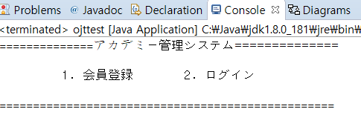

会員登録 |  |  | ログイン
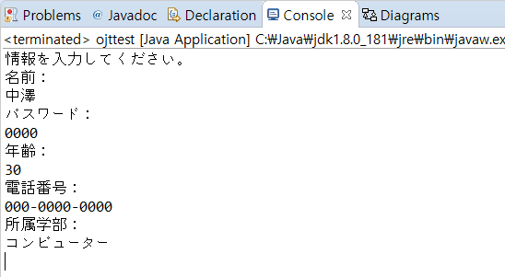 |  |  | 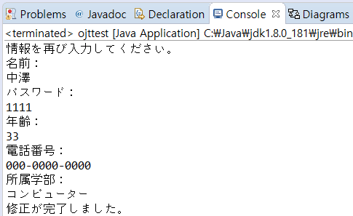

N

Y

